IMG
DF_1

DF_2

DF_3

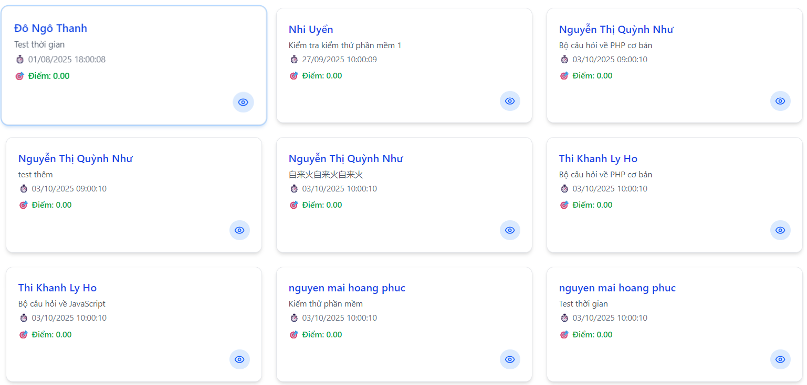
DF_4 | Không thể xem chi tiết

DF_5 | Cho phép lứu khi có 2 kết quả trùng nhau trong loại hình chỉ 1 đáp án đúng

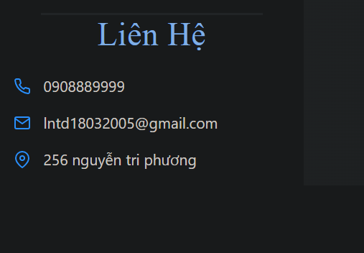

DF_6

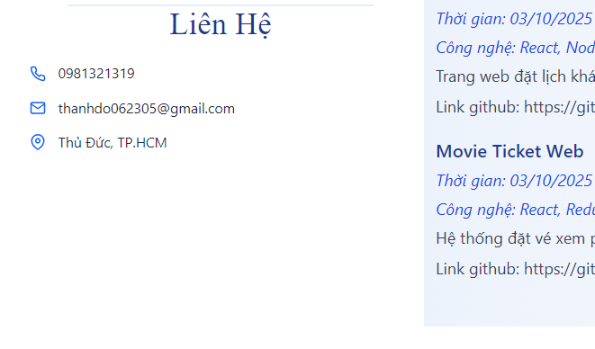

DF_7


DF_8

DF_9

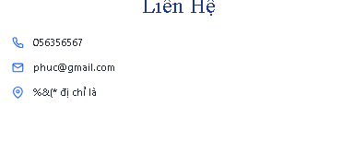

DF_10

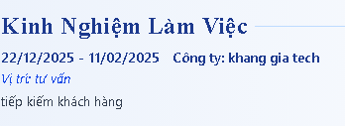

DF_11

DF_12

DF_13

